基本内容
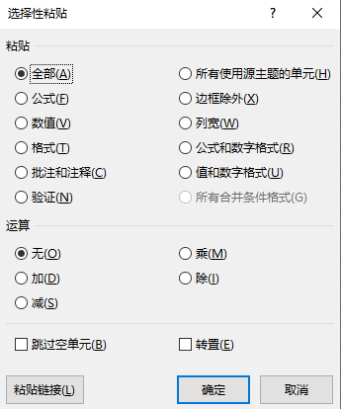
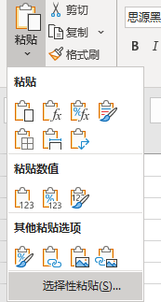
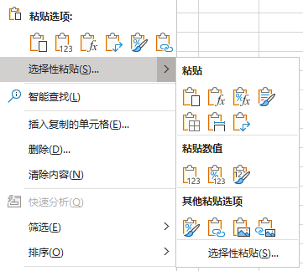
选择性粘贴
1

选择性粘贴的基本操作
要求
1.将品名的格式复制到销售人员
2.订单日期 格式选择性贴到成交日期“yyyy-mm”
3.销售额的数据条格式粘贴到数量列
订单日期 | 销售地区 | 销售人员 | 品名 | 成交日期 | 数量 | 销售金额￥
2020-03-06 | 北京 | 苏珊 | 按摩椅 | 2020-03-11 | 13 | 10400
2020-03-06 | 北京 | 苏珊 | 显示器 | 2020-03-11 | 98 | 147000
2020-03-06 | 北京 | 苏珊 | 显示器 | 2020-03-11 | 49 | 73500
2020-03-06 | 北京 | 苏珊 | 显示器 | 2020-03-11 | 76 | 114000
2020-03-06 | 北京 | 苏珊 | 显示器 | 2020-03-11 | 33 | 49500
2020-03-06 | 北京 | 苏珊 | 液晶电视 | 2020-03-11 | 53 | 265000
2020-03-06 | 北京 | 苏珊 | 液晶电视 | 2020-03-11 | 47 | 235000
2020-03-06 | 北京 | 苏珊 | 液晶电视 | 2020-03-11 | 1 | 5000
2020-03-06 | 北京 | 白丁 | 液晶电视 | 2020-03-11 | 43 | 215000
2020-03-06 | 北京 | 白丁 | 液晶电视 | 2020-03-11 | 34 | 170000
2020-03-06 | 北京 | 白丁 | 微波炉 | 2020-03-11 | 27 | 13500
2020-03-06 | 北京 | 白丁 | 微波炉 | 2020-03-11 | 69 | 34500
2021-02-10 | 北京 | 白丁 | 微波炉 | 2021-02-15 | 24 | 12000
2021-02-10 | 北京 | 白丁 | 按摩椅 | 2021-02-15 | 28 | 22400
2021-02-10 | 北京 | 白丁 | 按摩椅 | 2021-02-15 | 45 | 36000
2021-02-10 | 北京 | 赵琦 | 按摩椅 | 2021-02-15 | 20 | 16000
2021-02-10 | 北京 | 赵琦 | 按摩椅 | 2021-02-15 | 68 | 54400
2021-02-10 | 北京 | 赵琦 | 显示器 | 2021-02-15 | 77 | 115500
2021-02-10 | 北京 | 赵琦 | 液晶电视 | 2021-02-15 | 41 | 205000
2021-02-10 | 北京 | 赵琦 | 显示器 | 2021-02-15 | 52 | 78000
2021-02-10 | 北京 | 赵琦 | 液晶电视 | 2021-02-15 | 54 | 270000
2021-02-10 | 北京 | 赵琦 | 显示器 | 2021-02-15 | 40 | 60000
2021-02-10 | 北京 | 赵琦 | 微波炉 | 2021-02-15 | 65 | 32500
2021-02-10 | 北京 | 李兵 | 微波炉 | 2021-02-15 | 5 | 2500
2021-02-10 | 北京 | 李兵 | 跑步机 | 2021-02-15 | 52 | 114400
2021-02-10 | 北京 | 李兵 | 跑步机 | 2021-02-15 | 30 | 66000
2021-02-10 | 北京 | 李兵 | 跑步机 | 2021-02-15 | 60 | 132000
2021-02-10 | 北京 | 李兵 | 跑步机 | 2021-02-15 | 7 | 15400
2021-02-10 | 北京 | 李兵 | 跑步机 | 2021-02-15 | 52 | 114400
2021-02-10 | 杭州 | 张春艳 | 显示器 | 2021-02-15 | 76 | 114000

文本转数值
要求
1.粘贴为数值,并且值加20
文本
566
603
273
639
108
765
790
119
502
717
889

粘贴为图片
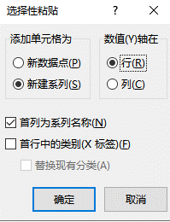

销售人员 | 一月 | 二月 | 三月 | 四月 | 五月 | 六月
苏珊 | 161.00 | 186.00 | 152.00 | 137.00 | 165.00 | 164.00
白丁 | 153.00 | 133.00 | 155.00 | 138.00 | 185.00 | 146.00
赵琦 | 186.00 | 136.00 | 178.00 | 143.00 | 188.00 | 154.00
李兵 | 179.00 | 173.00 | 110.00 | 150.00 | 131.00 | 114.00
张春艳 | 122.00 | 186.00 | 174.00 | 157.00 | 124.00 | 135.00

销售人员 | 一月 | 二月 | 三月 | 四月 | 五月 | 六月
苏珊 | 130.00 | 143.00 | 172.00 | 125.00 | 192.00 | 163.00
白丁 | 162.00 | 100.00 | 100.00 | 129.00 | 160.00 | 133.00

赵琦 | 104.00 | 107.00 | 189.00 | 129.00 | 192.00 | 149.00

转置
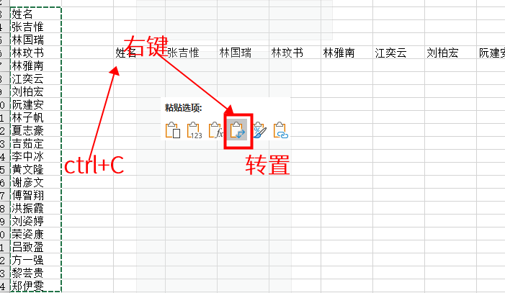
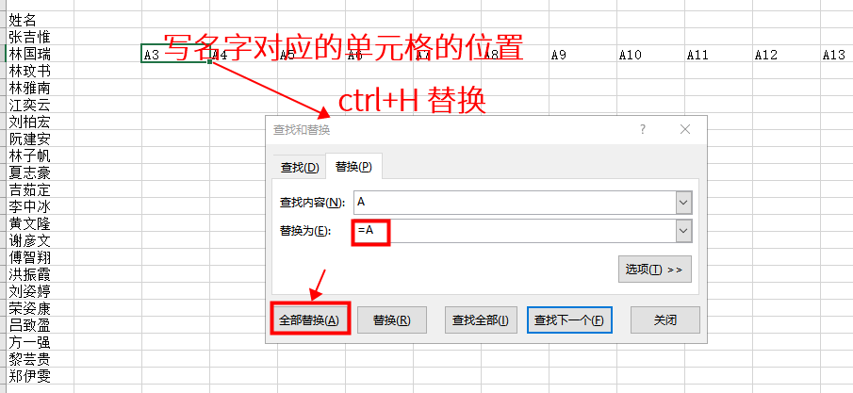
销售人员 | 苏珊 | 白丁 | 赵琦 | 李兵 | 张春艳
一月 | 164.00 | 124.00 | 107.00 | 108.00 | 103.00
二月 | 153.00 | 159.00 | 158.00 | 157.00 | 119.00
三月 | 116.00 | 102.00 | 157.00 | 161.00 | 140.00
四月 | 186.00 | 154.00 | 128.00 | 105.00 | 109.00
五月 | 177.00 | 124.00 | 121.00 | 113.00 | 157.00
六月 | 166.00 | 109.00 | 168.00 | 194.00 | 144.00

